Стеллажная
Расчет Стеллажной системы

ВВОД ИСХОДНЫХ ДАННЫХ ДЛЯ РАСЧЁТА |  |  |  |  |  | РЕЗУЛЬТАТ РАСЧЁТА

Высота проема |  |  |  | 2,800 мм |  | Раскрой деталей: | артикул | размер | Кол-во деталей | Кол-во хлыстов
Ширина проема |  |  |  | 2,000 мм |  | Профиль несущий | SA0195.VP540.SLMAN.CJ | 2,505 мм | 4 шт. | 3 шт.
Глубина конструкции |  |  |  | 420 мм |  | Профиль несущий | SA0195.VP540.SLMAN.CJ | 183 мм | 12 шт.
Цвет системы |  |  |  | серебро матовое |  | Штанга секция 1 | SA0198.VP540.SLMAN.CJ | 626 мм | 1 шт. | 1 шт.
Выберите вариант установки стеллажной |  |  |  | пол-стена |  | Штанга секция 2 | SA0198.VP540.SLMAN.CJ | 596 мм | 1 шт.
Укажите высоту конструкции (высота от пола до края профиля) |  |  |  | 2,550 мм |  | Штанга секция 3 | SA0198.VP540.SLMAN.CJ | 596 мм | 1 шт.
Количество секций |  |  |  | 3 |  | Штанга секция 4 | SA0198.VP540.SLMAN.CJ | 0 мм | 0 шт.
Количество полок ЛДСП, общее |  |  |  | 0 шт. |  | Штанга секция 5 | SA0198.VP540.SLMAN.CJ | 0 мм | 0 шт.
Количество стеклянных полок, общее |  |  |  | 0 шт. |  | Штанга для обуви секция 1 | SA0199.VP540.SLMAN.CJ | 0 мм | 0 шт. | 1 шт.
Количество тумб для ящиков, общее* |  |  |  | 0 шт. |  | Штанга для обуви секция 2 | SA0199.VP540.SLMAN.CJ | 0 мм | 0 шт.
 |  |  |  |  |  | Штанга для обуви секция 3 | SA0199.VP540.SLMAN.CJ | 642 мм | 4 шт.
Ширина конструкции | 1,950 мм |  |  |  |  | Штанга для обуви секция 4 | SA0199.VP540.SLMAN.CJ | 0 мм | 0 шт.
 |  |  |  |  |  | Штанга для обуви секция 5 | SA0199.VP540.SLMAN.CJ | 0 мм | 0 шт.
 | Секция 1 | Секция 2 | Секция 3 | Секция 4 | Секция 5 | Полкодержатель | SA0196.VP540.SLMAN.CJ | 420 мм | 0 шт. | 0 шт.
Ширина секции | 630 мм | 600 мм | 600 мм | 770 мм | 750 мм
Кол-во двухуровневых обувниц | 0 шт. | 0 шт. | 2 шт. | 2 шт. | 2 шт. | Фурнитура: | артикул | количество
Кол-во штанг | 1 шт. | 1 шт. | 1 шт. | 1 шт. | 1 шт. | Держатель штанги для обуви | SA0026.AP000.SLMPC.CY | 4 шт.
 | 0 | 0 | 4 | 2 | 4 | Заглушка несущего профиля | SA0030.VP000.SLM00.CY | 4 шт.
 |  |  |  |  |  | Заглушки полкодержателя | SA0022.VR000.SLMPC.CY | 0 комп.
* тумба - это каркас под вкладные ящики или открытая секция |  |  |  |  |  | Заглушка штанги для обуви | SA0262.AR000.SLM00.CY | 4 комп.
 |  |  |  |  |  | Крепление полкодержателя | SA0023.VP000.SLMPC.CY | 0 шт.
 |  |  |  |  |  | Крепление стеновое | SA0032.VP000.SLMPC.CY | 12 шт.
Пол-потолок | Пол-стена |  |  | Пол-потолок зонирование |  | Ножка регулируемая | SA0020.VP000.SLMPC.CY | 4 шт.
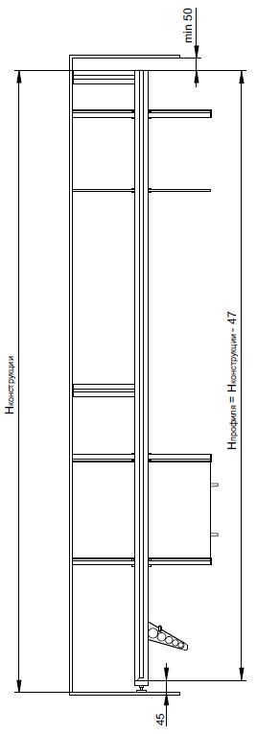
 |  |  |  |  |  | Соединитель 90° несущего профиля | SA0029.VP000.SLMPC.CY | 12 шт.
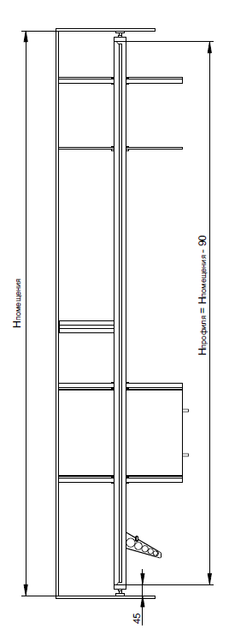
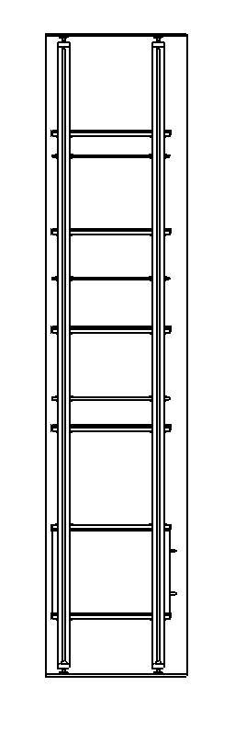
 |  |  |  |  |  | Уплотнитель для штанги | SA0033.VM100.GR000.RK | 2 м
 |  |  |  |  |  | Штангодержатель | SA0021.VP000.SLMPC.CY | 6 шт.

